Estadísticas
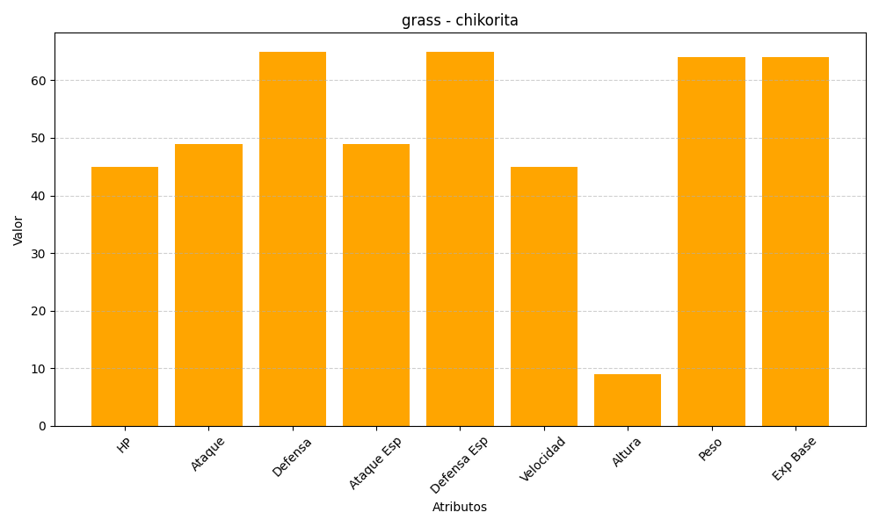
ID | Nombre | Tipo | HP | Ataque | Defensa | Ataque Especial | Defensa Especial | Velocidad | Altura | Peso | Experiencia Base
152 | chikorita | grass | 45 | 49 | 65 | 49 | 65 | 45 | 9 | 64 | 64

